Лист1
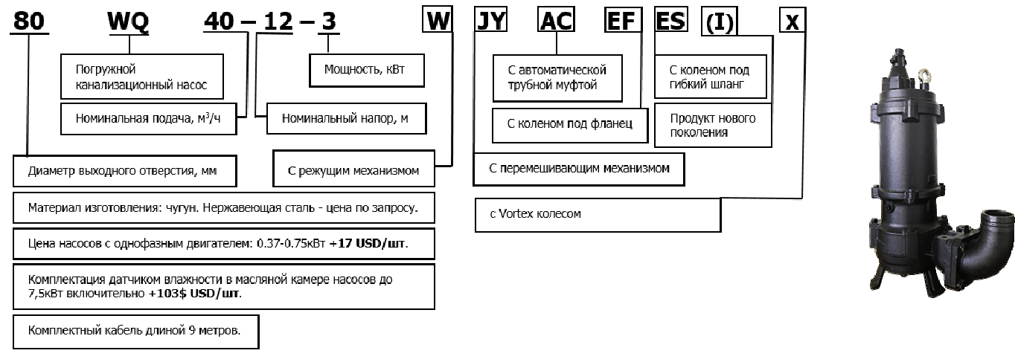
поисковая фраза | Тип насоса
QG | с режущим механизмом (не поставляется в Россию)
H | высоконапорные
D | однофазные
W | с режущим механизмом
X | Vortex колесо
JY | с устройством для взмучивания
остальные | стандартное исполнение
AC | с автоматической трубной муфтой
EF | с коленом под фланец
ES | с коленом под гибкий шланг
WQ | погружной канализационный насос

